关系图
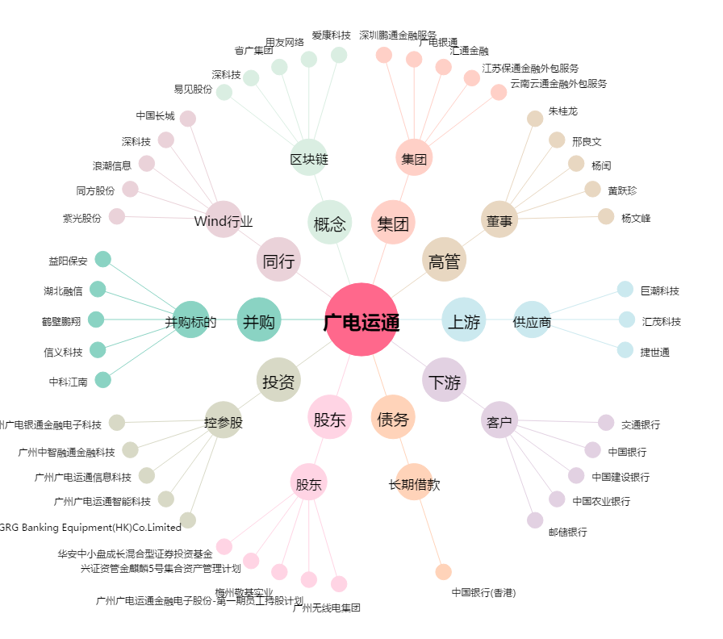
广电运通[002152.SZ] - 关系概览图

